상품제안서
블랑블루 어린이 대나무칫솔+치약+생분해케이스 | 상품코드: F25959

 |  |  |  |  |  |  | 02-412-0044 | www.easy1.co.kr
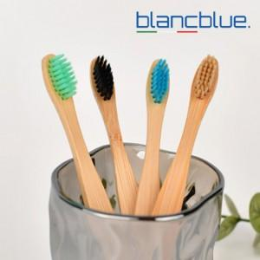

【상세/제작정보】 | <span style="font-size: 14pt;"><b>** 배송미 한박스300개 - 5000원 별도</b></span>

【인쇄/포장옵션】 | 레이저, 입체(DTF) 칼라 / 포장불가능

【공급단가】 | 수량 | 100~ | 300~ | 500~ | 1,000~ | 3,000~
*VAT별도 | 단가 | 1,480원 | 1,430원 | 1,370원 | 1,320원 | 1,280원

【상품 URL】 | https://dev.easy1.co.kr:443/src/goods_detail.php?gdno=25959

